价格挂牌
润 邦 鞋 业 辅 料 订 购 单
TO：上海汭珩 |  |  |  | 单号：24-1829单/MD0359 |  |  |  |  |  | ·
1.请做规格4.5*7.5 CM.的白底黑字材质标，数量：456张，无价格
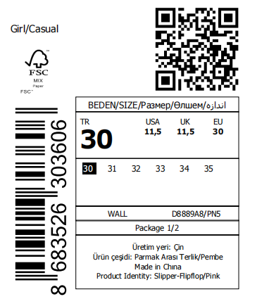 |  | 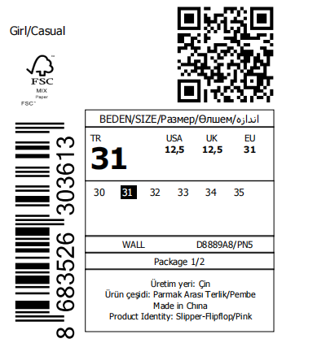 | 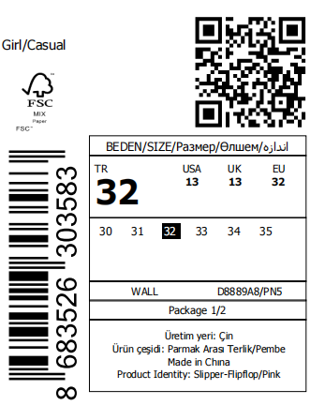 |  | 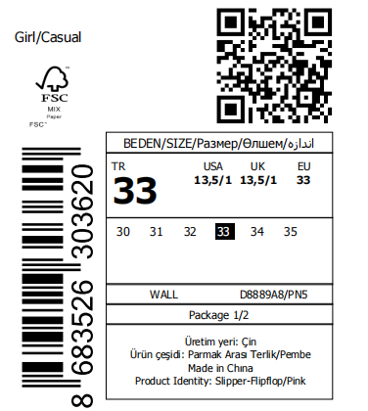 |  | 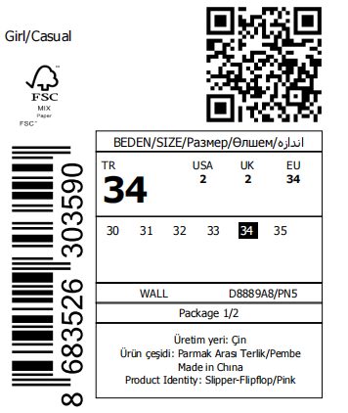

数量 | 76 | 数量 | 数量 | 76 | 数量 | 76 | 数量 | 76
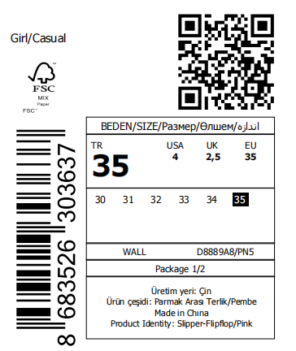 |  |  |  |  |  |  | 正面
数量 | 76
2.请做规格4.5*7.5 CM.的白底黑字材质标，数量：864张，有价格 |  |  |  |  |  |  |  |  | 864
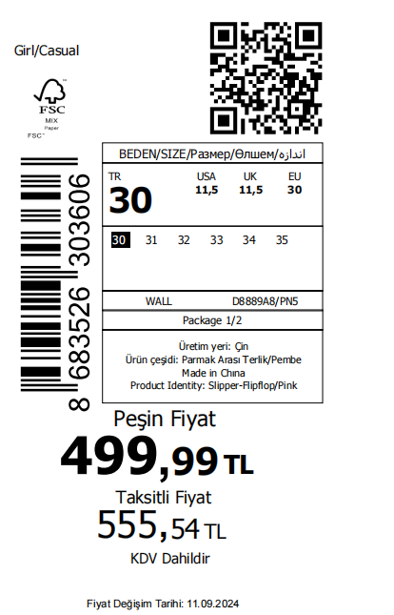 |  | 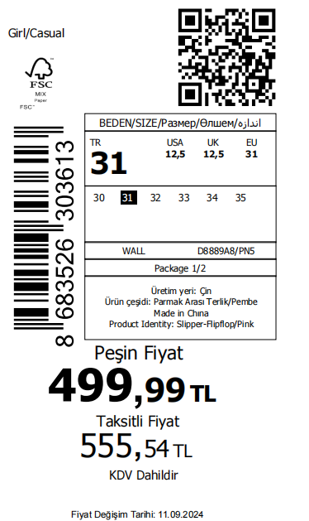 | 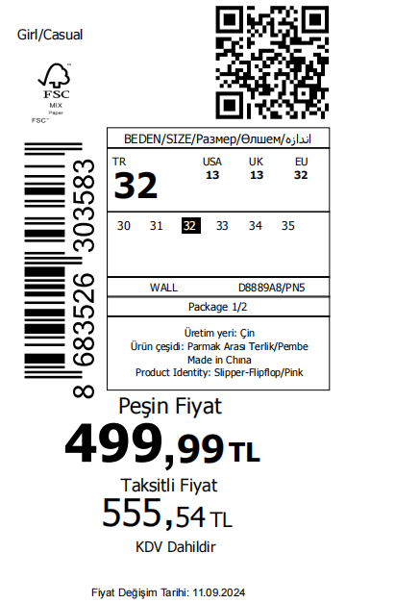 |  | 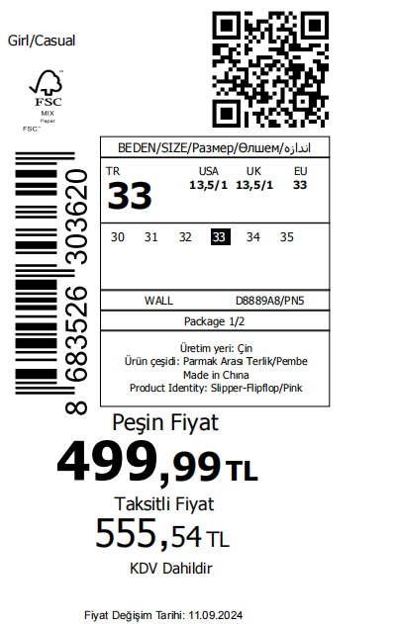 |  | 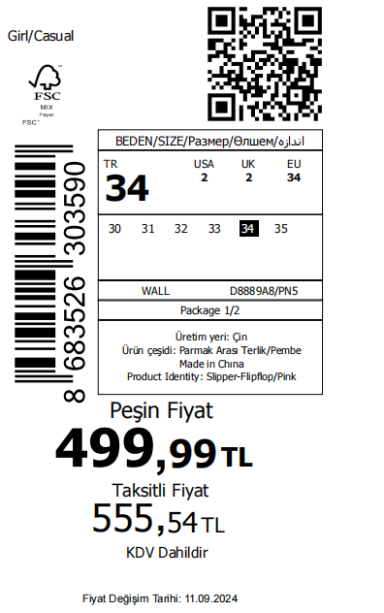

数量 | 144 | 数量 | 数量 | 144 | 数量 | 144 | 数量 | 144
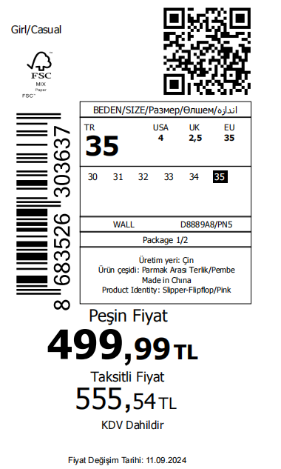 |  |  |  | 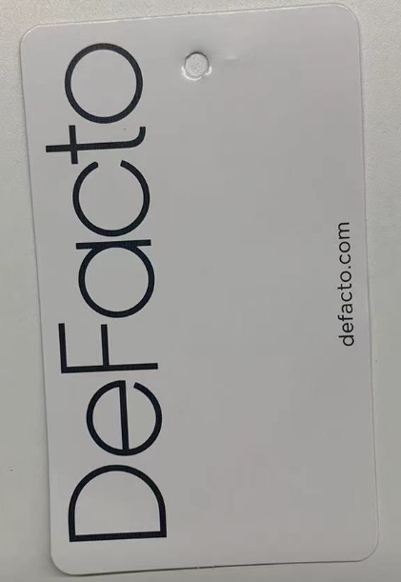 |  |  | 正面
数量 | 144
下单日期：2024.10.30 |  |  |  |  | 交货日期：2024.11.15
审核： |  |  |  |  | 制单：

